关系图
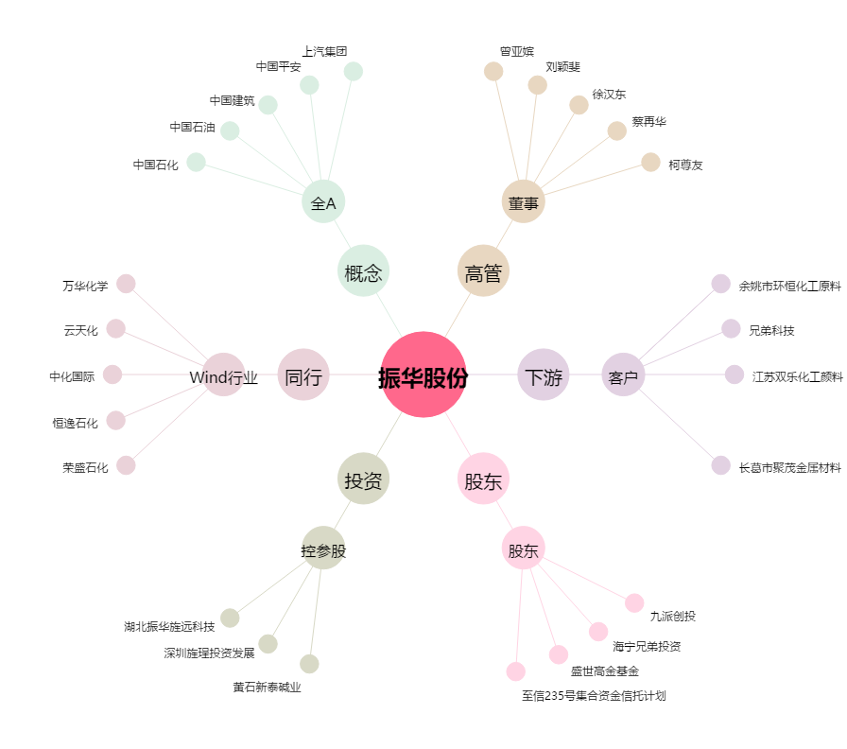
振华股份[603067.SH] - 关系概览图

